상품제안서
[스타벅스] SS 크림 스탠리 아이슬란드 텀블러 473ml | 상품코드: F31286

 |  |  |  |  |  |  | 02-412-0044 | www.easy1.co.kr
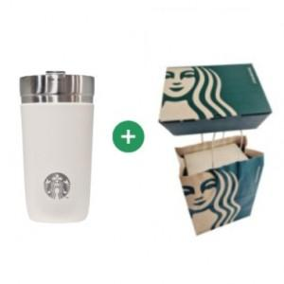

【상세/제작정보】 | <p>* 100개 이하 레이저인쇄 - 120000원별도</p><p><b><span style="font-size: 18pt;">*DTF(컬러필름인쇄)-4cm이상 3500원 부과세별도</span></b></p><p>&nbsp;</p>

【인쇄/포장옵션】 | 레이저, DTF(4cm) / 포장지포장

【공급단가】 | 수량 | 50~ | 100~ | 500~ | 1,000~ | 2,000~
*VAT별도 | 단가 | 40,800원 | 40,120원 | 39,100원 | 38,420원 | 37,400원

【상품 URL】 | https://dev.easy1.co.kr:443/src/goods_detail.php?gdno=31286

